Hoja1
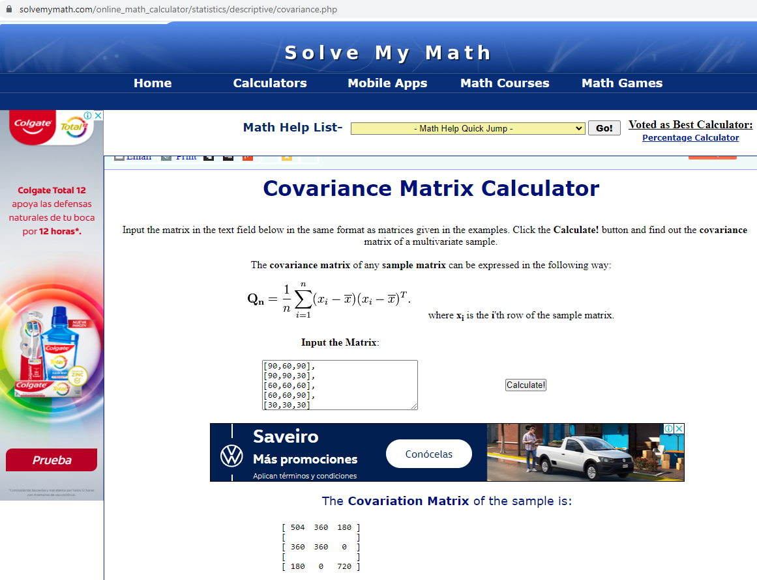
 | Math | English | Arts | Matriz de Covarianzas (Calculada a partir de la función de Excel) |  |  | Verificación con software en línea
1 | 90 | 60 | 90 | 504 | 360 | 180
2 | 90 | 90 | 30 | 360 | 360 | 0
3 | 60 | 60 | 60 | 180 | 0 | 720
4 | 60 | 60 | 90
5 | 30 | 30 | 30

Promedios | 66 | 60 | 60 | n= | 5

 | Math - Mprom | English-Eprom | Arts - Aprom | Matriz de Covarianzas (Calculada con la ecuación de la imagen usando operaciones vectoriales para la suma)
 | 24 | 0 | 30 | 504 | 360 | 180
 | 24 | 30 | -30 | 360 | 360 | 0
 | -6 | 0 | 0 | 180 | 0 | 720
 | -6 | 0 | 30
 | -36 | -30 | -30

